상품제안서
[칼라인쇄] 직선 올칼라 머그컵(6색) | 상품코드: F13639

 |  |  |  |  |  |  | 02-412-0044 | www.easy1.co.kr
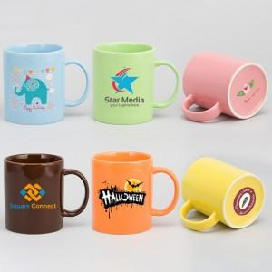

【상세/제작정보】 | .

【인쇄/포장옵션】 | 풀칼라 / 포장불가능

【공급단가】 | 수량 | 100~ | 300~ | 500~ | 1,000~ | 3,000~
*VAT별도 | 단가 | 5,160원 | 4,980원 | 4,790원 | 4,610원 | 4,420원

【상품 URL】 | https://dev.easy1.co.kr:443/src/goods_detail.php?gdno=13639

